Sheet1
Brains Co., Ltd. 技工指示書 |  |  |  |  |  |  |  |  |  |  |  |  |  |  |  | Brains Co., Ltd. 技工指示書(例)

歯科医院名 |  |  |  |  | 患者名 |  |  |  |  |  |  |  |  |  | /歳 | 歯科医院名 |  |  |  |  |  |  | 患者名 |  |  |  |  |  |  |  |  |  |  | 34 | /歳
 |  |  |  |  |  |  |  |  |  |  |  |  |  |  |  | 〇〇歯科医院 |  |  |  |  |  |  | △△ △△
 |  |  |  |  |  |  |  |  |  |  |  |  |  | 性別: |  |  |  |  |  |  |  |  |  |  |  |  |  |  |  |  |  |  | 性別: |  | 男
医師名 |  |  |  |  | 発行日 |  |  | 納品日 |  |  |  | セット日 |  |  |  | 医師名 |  |  |  |  |  |  | 発行日 |  |  | 納品日 |  |  |  |  | セット日
 |  |  |  |  |  | / |  |  |  | / |  |  | / |  | : | Dr.〇〇 〇〇 |  |  |  |  |  |  | 7 | / | 1 | 7 |  | / | 14 |  | 7 | / | 15 | 10 | : | 00

 |  | 保険 |  | 自費 | 試適 |  | 完成 |  | 修正 |  | 再製 |  |  |  |  |  |  | 保険 |  |  | 自費 |  | 試適 |  | 完成 |  | 修正 |  |  | 再製
技工物１ |  |  |  |  |  |  |  |  |  |  |  |  |  |  |  | 技工物１
 | 架工 |  |  | 単冠 | 連結 | 選択してください |  |  |  |  |  | 個人トレー |  |  |  |  | 架工 |  |  |  | 単冠 |  | 連結 | クラウン |  |  |  |  |  |  | 個人トレー
 | インプラント |  |  | 単冠 | 連結 | 選択してください |  |  |  |  |  | ﾏｳｽﾋﾟｰｽ･ﾅｲﾄｶｰﾄﾞ |  |  |  |  | インプラント |  |  |  | 単冠 |  | 連結 |  |  |  |  |  |  |  | ﾏｳｽﾋﾟｰｽ･ﾅｲﾄｶｰﾄﾞ
 | マテリアル |  | 選択してください |  |  | シェード |  |  |  |  |  |  |  |  |  |  | マテリアル |  |  | CAD/CAM冠 |  |  |  | シェード |  | A2
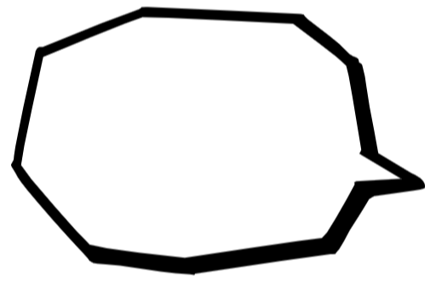
 | メタル |  | 選択してください |  |  |  |  |  |  |  |  |  |  |  |  |  | メタル
部位 |  |  |  |  |  |  |  |  |  |  |  |  |  |  |  | 部位 |  |  | 左上4、左上5

ドロップダウンメニューより
お選びください。
伝達事項 |  |  |  |  |  |  |  |  |  |  |  |  |  |  |  | 伝達事項 |  |  |  |  |  | コンタクト きつめ バイト低め

技工物２ |  |  |  |  |  |  |  |  |  |  |  |  |  |  |  | 技工物２
 | 架工 |  |  | 単冠 | 連結 | 選択してください |  |  |  |  |  | 個人トレー |  |  |  |  | 架工 |  |  |  | 単冠 |  | 連結 | 前装冠 |  |  |  |  |  |  | 個人トレー
 | インプラント |  |  | 単冠 | 連結 | 選択してください |  |  |  |  |  | ﾏｳｽﾋﾟｰｽ･ﾅｲﾄｶｰﾄﾞ |  |  |  |  | インプラント |  |  |  | 単冠 |  | 連結 |  |  |  |  |  |  |  | ﾏｳｽﾋﾟｰｽ･ﾅｲﾄｶｰﾄﾞ
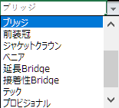
 | マテリアル |  | 選択してください |  |  | シェード |  |  |  |  |  |  |  |  |  |  | マテリアル |  |  | 硬質レジン |  |  |  | シェード |  | A2,A3
 | メタル |  | 選択してください |  |  |  |  |  |  |  |  |  |  |  |  |  | メタル |  |  | パラジウム
部位 |  |  |  |  |  |  |  |  |  |  |  |  |  |  |  | 部位 |  |  | 12、13

伝達事項 |  |  |  |  |  |  |  |  |  |  |  |  |  |  |  | 伝達事項 |  |  |  |  |  | １２はA2、１３はA3 ノブ付与

技工物３ |  |  |  |  |  |  |  |  |  |  |  |  |  |  |  | 技工物３
 | 架工 |  |  | 単冠 | 連結 | 選択してください |  |  |  |  |  | 個人トレー |  |  |  |  | 架工 |  |  |  | 単冠 |  | 連結 |  |  |  |  |  |  |  | 個人トレー
 | インプラント |  |  | 単冠 | 連結 | 選択してください |  |  |  |  |  | ﾏｳｽﾋﾟｰｽ･ﾅｲﾄｶｰﾄﾞ |  |  |  |  | インプラント |  |  |  | 単冠 |  | 連結 | スクリュー固定 |  |  |  |  |  |  | ﾏｳｽﾋﾟｰｽ･ﾅｲﾄｶｰﾄﾞ
 | マテリアル |  | 選択してください |  |  | シェード |  |  |  |  |  |  |  |  |  |  | マテリアル |  |  | ジルコニア |  |  |  | シェード |  | A２
 | メタル |  | 選択してください |  |  |  |  |  |  |  |  |  |  |  |  |  | メタル
部位 |  |  |  |  |  |  |  |  |  |  |  |  |  |  |  | 部位 |  |  | 左上６

伝達事項 |  |  |  |  |  |  |  |  |  |  |  |  |  |  |  | 伝達事項 |  |  |  |  |  | ノーベルブローネマルクRP

技工物４ |  |  |  |  |  |  |  |  |  |  |  |  |  |  |  | 技工物４
 | 架工 |  |  | 単冠 | 連結 | 選択してください |  |  |  |  |  | 個人トレー |  |  |  |  | 架工 |  |  |  | 単冠 |  | 連結 | ブリッジ |  |  |  |  |  |  | 個人トレー
 | インプラント |  |  | 単冠 | 連結 | 選択してください |  |  |  |  |  | ﾏｳｽﾋﾟｰｽ･ﾅｲﾄｶｰﾄﾞ |  |  |  |  | インプラント |  |  |  | 単冠 |  | 連結 |  |  |  |  |  |  |  | ﾏｳｽﾋﾟｰｽ･ﾅｲﾄｶｰﾄﾞ
 | マテリアル |  | 選択してください |  |  | シェード |  |  |  |  |  |  |  |  |  |  | マテリアル |  |  | フルジルコニア |  |  |  | シェード |  | A２
 | メタル |  | 選択してください |  |  |  |  |  |  |  |  |  |  |  |  |  | メタル
部位 |  |  |  |  |  |  |  |  |  |  |  |  |  |  |  | 部位 |  |  |  |  |  | ※歯式の入力方法については、 sheet2「歯式入力方法」をご参照下さい。

伝達事項 |  |  |  |  |  |  |  |  |  |  |  |  |  |  |  | 伝達事項 |  |  |  |  |  | 咬合面の溝のステインなし

備考 |  |  |  |  |  |  |  |  |  |  |  |  |  |  |  | 備考 |  | 対合がデンチャーの為、咬合面は理想的に

歯式入力方法
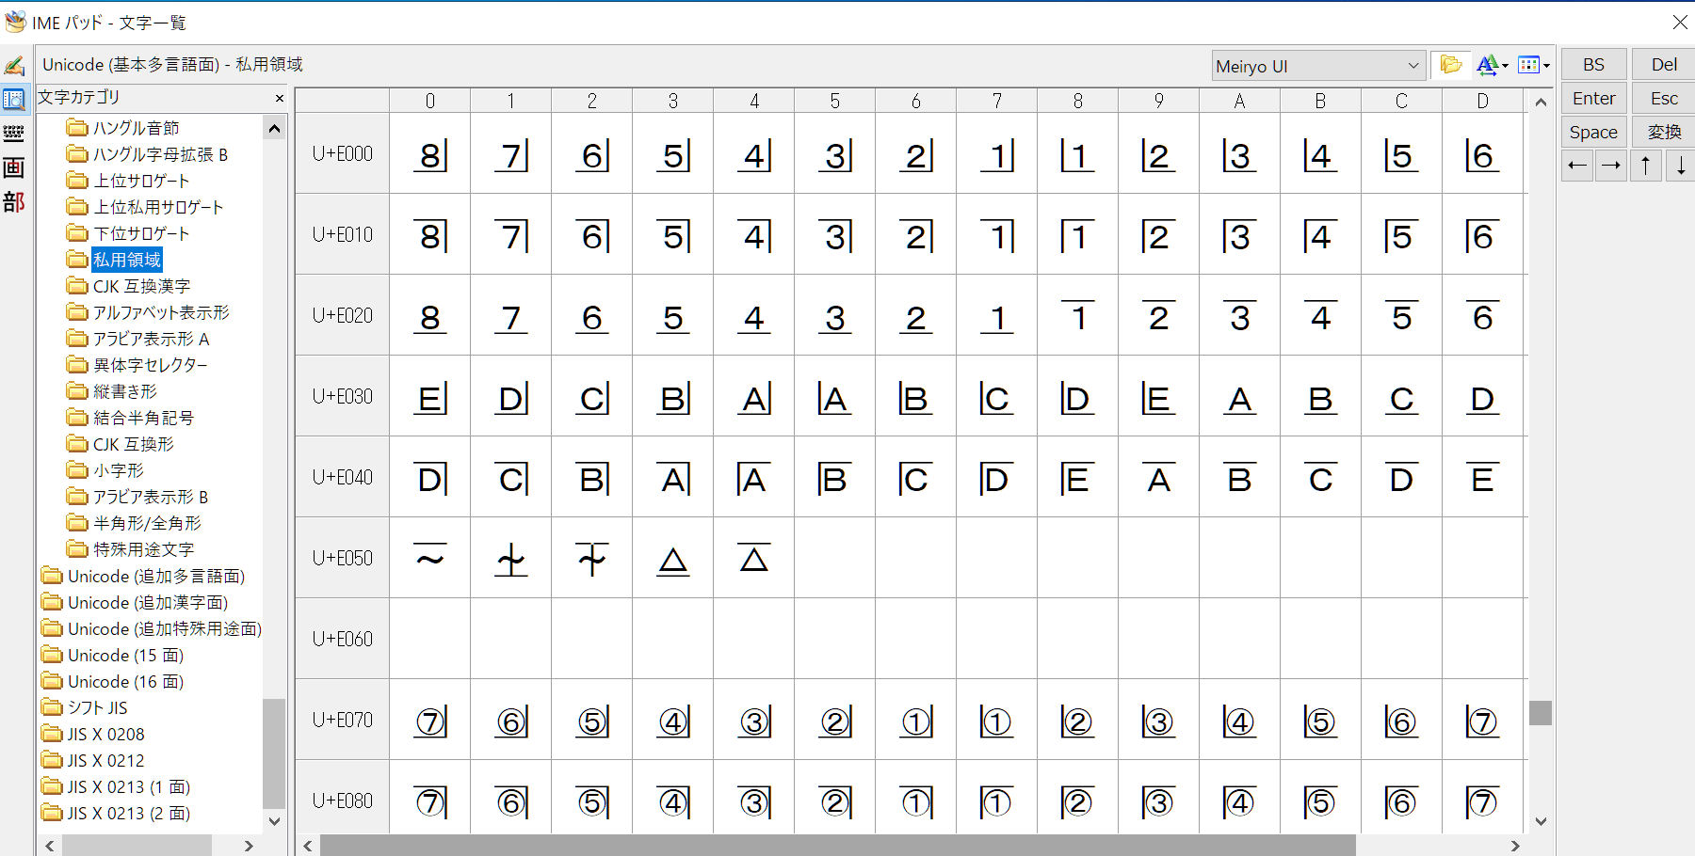
step1 |  | フォントのダウンロード
 | 当社ホームページの「DOWNLOAD」ページより、歯式フォントのダウンロードを行う。

step2 |  | フォントのインストール
 | ダウンロードしたフォルダを開き、「DentTTL9w」を開く

 | 「インストール」ボタンを押し、案内に従ってフォントをインストールする

step3 |  | 入力
 | 指示書の歯式を入力したい箇所にカーソルを合わせ、下記の「A」(「あ」の場合有)のアイコンを右クリックし、「IMEパッド」をクリック
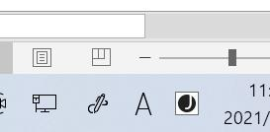

 | 入力したい記号をクリック

